Godišnji m. bilans rastvarača
Godišnji maseni bilans rastvarača (SMP)

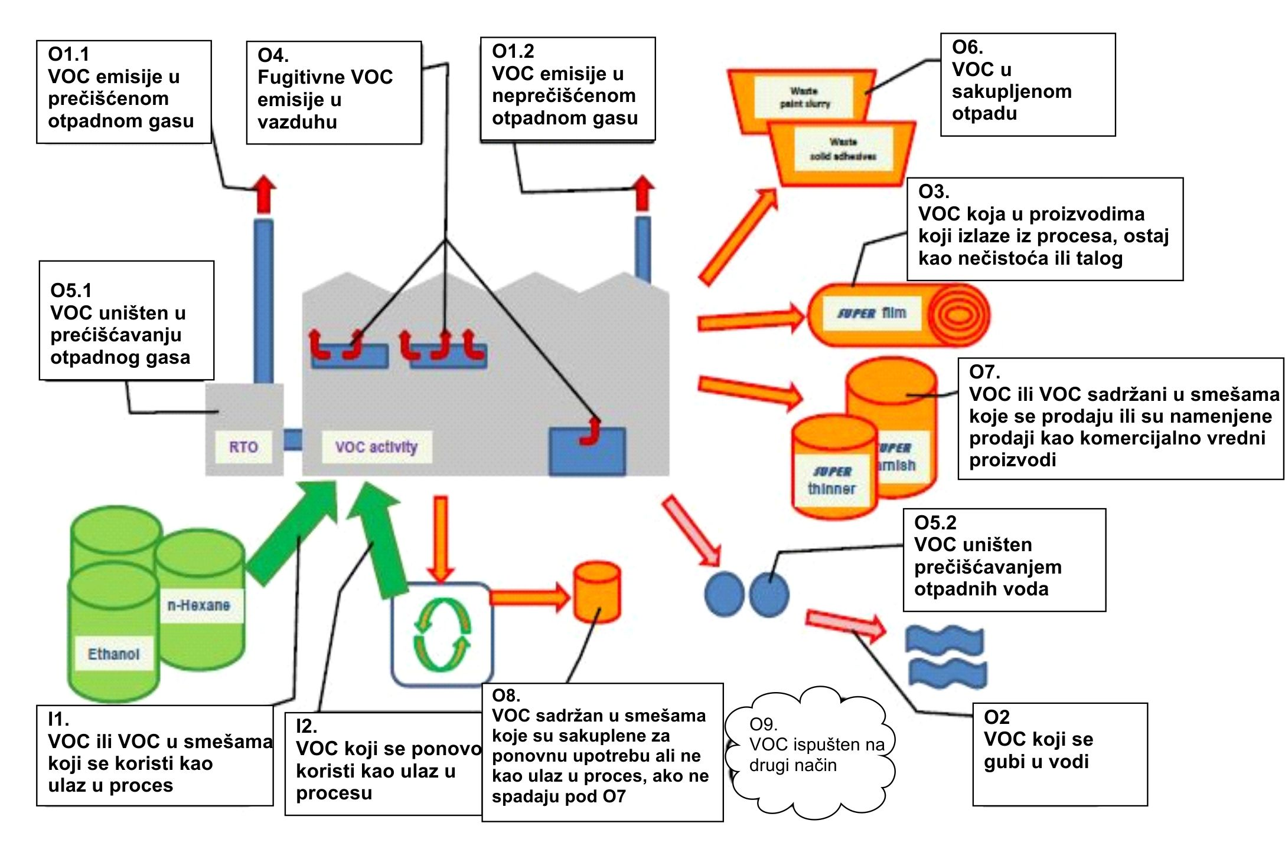
SMP obezbeđuje proračun fugitivnih i ukupnih emisija.
SMP je potreban za potvrdu usklađenosti sa Poglavljem V Direktive o industrijskim emisijama.
SMP treba da sadrži sledeće:
 | SMP 2018 | kg | t
Ulaz VOC u Aktivnost:
I1 | Ulaz nabavljenog VOC | 0 | 0.0
I2 | Povraćeni i ponovno iskorišćeni VOC | 0 | 0.0
 | Izlaz VOC (proizvodi, emisije idr.)
O1 | Emisije u otpadnim gasovima | 0 | 0.0
O2 | VOC koji se gubi u vodi | 0 | 0.0
O3 | VOC koja u proizvodima koji izlaze iz procesa, ostaje kao nečistoća ili talog | 0 | 0.0
O4 | Fugitivne emisije VOC u vazduh | 0 | 0.0
O5 | VOC koji sw gubi usled fizičkih ili hemijskih reakcija | 0 | 0.0
O6 | VOC sadržan u sakupljenom otpadu | 0 | 0.0
O7 | VOC ili VOC sadržani u smešama koje se prodaju ili su namenjene prodaji kao komercijalno vredni proizvodi | 0 | 0.0
O8 | VOC sadržan u smešama koje su sakuplene za ponovnu upotrebu ali ne kao ulaz u proces, ako ne spadaju pod O7 | 0 | 0.0
O9 | VOC koji se ispušta na druge načine | 0 | 0.0

Kalkulacija za proveru usklađenosti sa Delom 7 Aneksa VII Direktive o industrijskim emisijama.
 | Potrošnja C = I1 - O8 | 0 | 0.0 | t/g
 | Totalne emisije E = F + O1 | 0 | 0.0 | t/a
 | E kao proporcija izražena kao ukupni ulaz = E/(I1 + I2)*100 |  | #DIV/0!
 | Fugitivne emisije
 | a) F = I1 - O1 - O5 - O6 - O7 - O8 or | 0 | 0.0
 | b) F = O2 + O3 + O4 + O9 | 0 | 0.0
 | F kao proporcija izražena kao ukupni ulaz = F/(I1 + I2)*100 | #DIV/0! | #DIV/0! | %

